1
重庆三峡银行营业网点办公家具供货和安装入围项目明细清单报价表
品名 | 图片 | 颜色 | 规格 | 单位 | 单价（元） | 参选报价 | 材质说明
非现金柜1 | 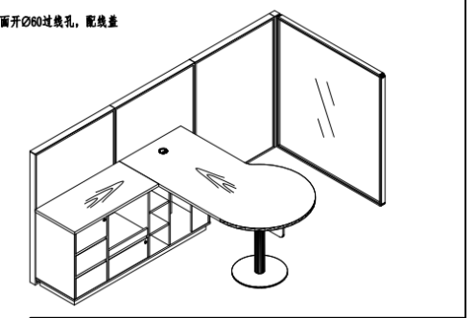 | 1、屏风铝材详见色板；屏风采用KD0038布纹三氨板+ZR03C001#5 2、主台及附台台面采用：M549; 附台柜身及主台前档板采用：KD0038布纹三氨板 3、台脚详见色板； | 组合屏风：2790*1260*1300 | 组 | 5600 |  | 1.纵向厚隔断：采用60MM厚铝材边框，布纹饰面板材质； 2.横向隔断：框架采用40mm宽、304#静面不锈钢，内嵌10mm厚夹丝玻璃； 3.隔断能独立现场固定，也可与理财桌联接固定，工艺结构稳固 4.五金件：采用进口“海福乐”、“海蒂诗”、“BMB"或同等级及以上品牌五金件组装； 5.采用进口环保型粘合剂。
 |  |  | 桌子：1600*1860*750 | 张 | 4200
非现金柜2(需提供样品） | 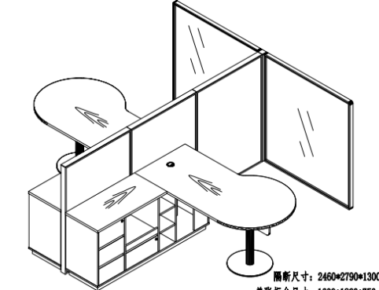 | 1、屏风铝材详见色板；屏风采用KD0038布纹三氨板+ZR03C001#5 2、主台及附台台面采用：M549; 附台柜身及主台前档板采用：KD0038布纹三氨板 3、台脚详见色板； | 组合屏风：2790*2460*1300 | 组 | 7600 |  | 1.纵向厚隔断：采用60MM厚铝材边框，布纹饰面板材质； 2.横向隔断：框架采用40mm宽、304#静面不锈钢，内嵌10mm厚夹丝玻璃； 3.隔断能独立现场固定，也可与理财桌联接固定，工艺结构稳固 4.五金件：采用进口“海福乐”、“海蒂诗”、“BMB"或同等级及以上品牌五金件组装； 5.采用进口环保型粘合剂。
 |  |  | 桌子：1600*1860*750 | 张 | 4200
理财桌 | 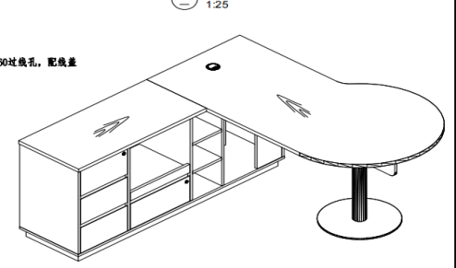 | 1、主台及附台台面采用：M549; 附台柜身及主台前档板采用：KD0038布纹三氨板 2、台脚详见色板； | 1600*1860*750 | 张 | 4200 |  | 台面采用EO级环保材料+水性漆，附柜柜身及前档板采用布纹三氨板；钢脚采用304静面不锈钢
洽谈桌(需提供样品） | 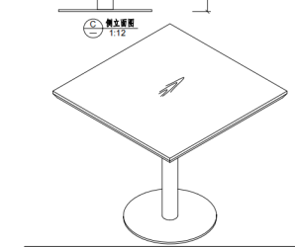 | 1、主台及附台台面采用：M549; 附台柜身及主台前档板采用：KD0038布纹三氨板 2、台脚详见色板； | 800*800*750 | 张 | 1500 |  | 台面采用EO级环保材料+水性漆，钢脚采用304静面不锈钢
职员椅1(需提供样品） | 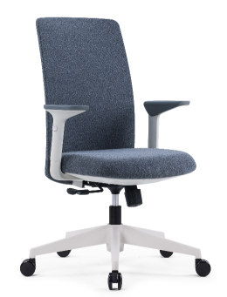 | 图片色 | 常规 | 张 | 690 |  | 1、面料：采用优质麻绒坐垫、靠背，断裂强力≥300N；起球≥ 3.5级；摩擦色牢度大于3级，耐磨性大于或等于6000转，达到GB/T19817-2005的要求,具有抗静电，抗菌，防尘等功能，环保性能达到GB21161-2003标准。 2、采用优质高密度、高弹性、一体成型防火海绵，原生海绵柔软性能好、软硬适中，回弹性能好，回弹率≥35%，75%压缩永久变形≤8%；不变形；执行标准：GB/T10802-2006 。 3、气压棒：采用韩国“三弘”同等档次气压棒，升降次数：3万次不损坏；升降行程≥60MM，回旋次数12万次不损坏；（荷重测试及冲击测试是200公斤）气缸材质：气缸材质：精密冷压钢管，执行标准：JB/T 8064.2-1996、JB2864、GBT13913 4、五星脚：采用优质塑料脚架，经500小时耐老化测试，试验后的拉伸强度、冲击强度的保持率不小于60%、外观颜色变色评级不小于3级。 6、 尼龙脚轮：在102KG的载荷下，通过10万次往复磨损试验，无掉轮，分裂现象；测试后用22N的力拉脚轮，转动，平动轻快灵活，无破损。
职员椅2(需提供样品） | 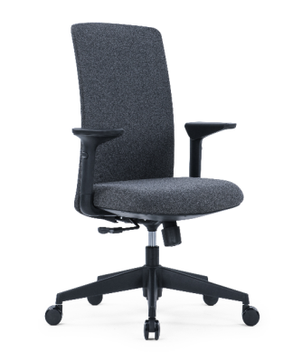 | 图片色 | 常规 | 张 | 650 |  | 1、面料：采用优质麻绒坐垫、靠背，断裂强力≥300N；起球≥ 3.5级；摩擦色牢度大于3级，耐磨性大于或等于6000转，达到GB/T19817-2005的要求,具有抗静电，抗菌，防尘等功能，环保性能达到GB21161-2003标准。 2、采用优质高密度、高弹性、一体成型防火海绵，原生海绵柔软性能好、软硬适中，回弹性能好，回弹率≥35%，75%压缩永久变形≤8%；不变形；执行标准：GB/T10802-2006 。 3、气压棒：采用韩国“三弘”同等档次气压棒，升降次数：3万次不损坏；升降行程≥60MM，回旋次数12万次不损坏；（荷重测试及冲击测试是200公斤）气缸材质：气缸材质：精密冷压钢管，执行标准：JB/T 8064.2-1996、JB2864、GBT13913 4、五星脚：采用优质塑料脚架，经500小时耐老化测试，试验后的拉伸强度、冲击强度的保持率不小于60%、外观颜色变色评级不小于3级。 6、 尼龙脚轮：在102KG的载荷下，通过10万次往复磨损试验，无掉轮，分裂现象；测试后用22N的力拉脚轮，转动，平动轻快灵活，无破损。
客户椅(需提供样品） |  | PU皮 | 585*D660*H875-945 | 张 | 1300 |  | 1、面料：采用优质西皮。 2、采用优质高密度、高弹性、一体成型防火海绵，原生海绵柔软性能好、软硬适中，回弹性能好，回弹率≥35%，75%压缩永久变形≤8%；不变形；执行标准：GB/T10802-2006 。 3、气压棒：采用韩国“三弘”同等档次气压棒，升降次数：3万次不损坏；升降行程≥60MM，回旋次数12万次不损坏；（荷重测试及冲击测试是200公斤）气缸材质：气缸材质：精密冷压钢管，执行标准：JB/T 8064.2-1996、JB2864、GBT13913 4、五星脚：铝合金五星脚，油漆座背板
会议椅1(需提供样品） | 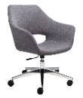 | PU皮 | 常规 | 张 | 1200 |  | 1、面料：采用优质西皮。 2、采用优质高密度、高弹性、一体成型防火海绵，原生海绵柔软性能好、软硬适中，回弹性能好，回弹率≥35%，75%压缩永久变形≤8%；不变形；执行标准：GB/T10802-2006 。 3、气压棒：采用韩国“三弘”同等档次气压棒，升降次数：3万次不损坏；升降行程≥60MM，回旋次数12万次不损坏；（荷重测试及冲击测试是200公斤）气缸材质：气缸材质：精密冷压钢管，执行标准：JB/T 8064.2-1996、JB2864、GBT13913 4、五星脚：铝合金五星脚。
会议椅2(需提供样品） |  | PU皮 | 常规 | 张 | 1200 |  | 1、面料：采用优质西皮。 2、采用优质高密度、高弹性、一体成型防火海绵，原生海绵柔软性能好、软硬适中，回弹性能好，回弹率≥35%，75%压缩永久变形≤8%；不变形；执行标准：GB/T10802-2006 。 3、气压棒：采用韩国“三弘”同等档次气压棒，升降次数：3万次不损坏；升降行程≥60MM，回旋次数12万次不损坏；（荷重测试及冲击测试是200公斤）气缸材质：气缸材质：精密冷压钢管，执行标准：JB/T 8064.2-1996、JB2864、GBT13913 4、五星脚：铝合金五星脚。
组合沙发(需提供样品） |  | PU皮 | 有靠背双人位沙发：1200*600*700 | 张 | 2500 |  | 1、面料：采用优质西皮。 2、采用优质高密度、高弹性、一体成型防火海绵，原生海绵柔软性能好、软硬适中，回弹性能好，回弹率≥35%，75%压缩永久变形≤8%；不变形；执行标准：GB/T10802-2006 。
 |  | PU皮 | 无靠背沙发：1200*600*430 | 张 | 1800 |  | 1、面料：采用优质西皮。 2、采用优质高密度、高弹性、一体成型防火海绵，原生海绵柔软性能好、软硬适中，回弹性能好，回弹率≥35%，75%压缩永久变形≤8%；不变形；执行标准：GB/T10802-2006 。
 |  |  | 中间装饰柜：1240*350*700 | 个 | 1200 |  | 台面采用EO级环保材料+水性漆
 | 分项总价合计 |  |  |  | 37840
开具发票类型:税率为______%的增值税专用发票

